实验步骤
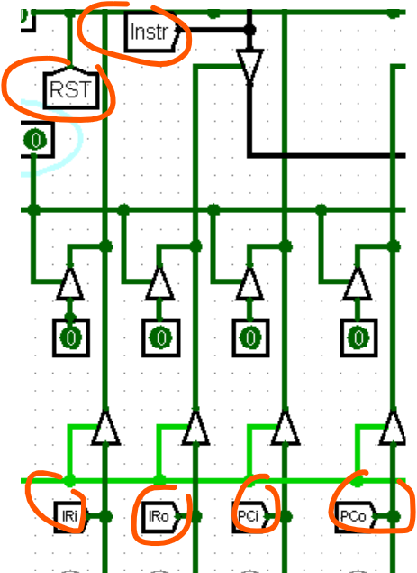
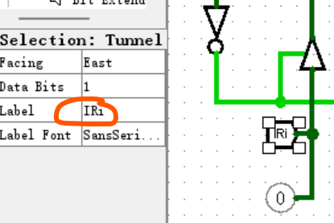
第一步，右击“存储器RAM”模块，点击load image 加载存储器RAM文件，文件名为RAM
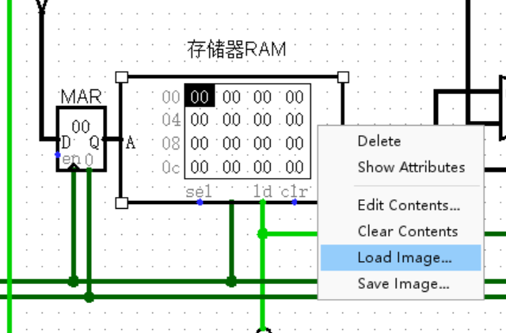

加载成功后应该如下图所示，如果不是，请手动编辑
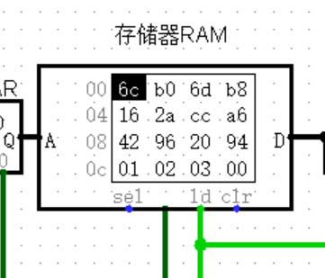

第二步，右击“控制存储器CM“模块，点击load image 加载微程序文件，文件名为CM

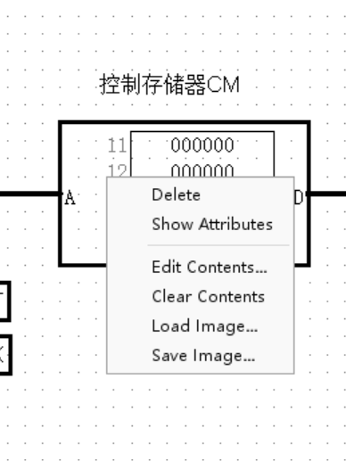

加载成功后应该如下图所示，如果不是，请手动编辑

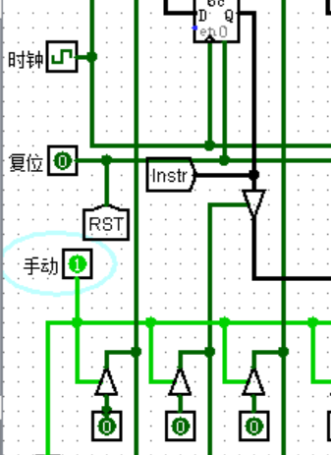
第三步（a),手动输入微命令，
A3.1 则设置“手动”输入为1，然后设置复位为1后再设置复位为0，
A3.2 在控制信号输入框中输入微命令
A3.3 点击时钟完成一次上升沿变换
重复执行A3.2和A3.3

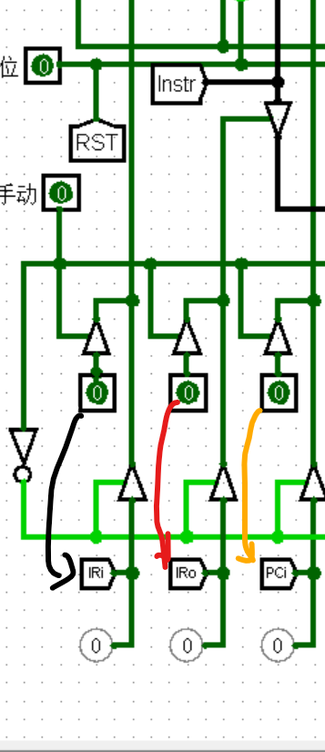

每个输入对应的控制信号名称可有正下方的管道获知（如果箭头所示）

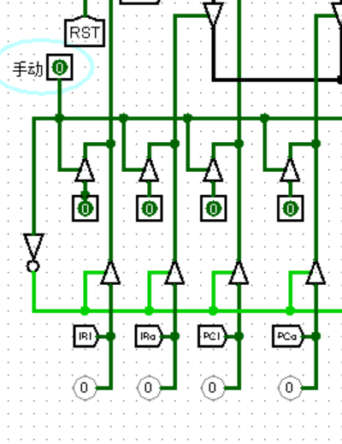
第三步（b),自动执行微命令，
B3.1 则设置“手动”输入为0，然后设置复位为1后再设置复位为0，
B3.2 点击时钟完成一次上升沿变换
重复执行B3.2，注意同时观测CM和存储器

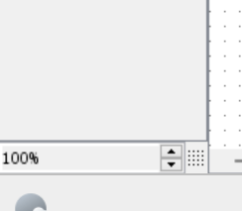
如果不清晰可以通过左小角放大视图

这些为tunnel，是为了避免线路过于复制而设置的一个根据名称来匹配连线的工具。相同Label的tunnel表示同一个根线

